IBMR_Results_AWC
IBMR model runs done by: Will Smith and Brian Crawford
IBMR Version: Smith (2022)

Population Growth rate = nAB(t+1)/nAB(t) (nAB=Number of Adult Breeders)
Scenario name | min base | max base | AWC Yolo | AWC NDA | AWC NDA Franks | AWC Yolo - turbidity only | AWC Yolo - prey only
Action ID #: |  |  | 8.1 | 8.4 | 8.5
1996 | 2.52 | 2.57 | 2.54 | 2.94 | 3.23 | 2.67 | 2.54
1997 | 0.96 | 1.01 | 0.99 | 1.22 | 1.54 | 1.04 | 0.99
1998 | 1.27 | 1.32 | 1.32 | 1.73 | 1.94 | 1.27 | 1.27
1999 | 2.49 | 2.54 | 2.49 | 2.82 | 3.26 | 2.64 | 2.49
2000 | 1.73 | 1.79 | 1.76 | 2.15 | 2.45 | 1.66 | 1.77
2001 | 0.72 | 0.76 | 0.76 | 0.91 | 1.19 | 0.66 | 0.73
2002 | 0.82 | 0.86 | 0.84 | 0.98 | 1.33 | 0.84 | 0.87
2003 | 1.27 | 1.31 | 1.33 | 1.50 | 2.08 | 1.34 | 1.29
2004 | 0.58 | 0.60 | 0.62 | 0.71 | 0.82 | 0.61 | 0.60
2005 | 0.64 | 0.65 | 0.66 | 0.86 | 0.89 | 0.66 | 0.64
2006 | 0.99 | 1.03 | 1.04 | 1.27 | 1.35 | 1.01 | 1.00
2007 | 0.65 | 0.67 | 0.68 | 0.81 | 0.88 | 0.67 | 0.66
2008 | 0.76 | 0.80 | 0.81 | 1.03 | 1.16 | 0.78 | 0.79
2009 | 1.03 | 1.07 | 1.18 | 1.53 | 1.68 | 1.08 | 1.05
2010 | 0.91 | 0.93 | 1.02 | 1.35 | 1.43 | 0.95 | 0.94
2011 | 0.85 | 0.88 | 1.05 | 1.30 | 1.30 | 0.85 | 0.88
2012 | 1.10 | 1.15 | 1.28 | 1.51 | 1.68 | 1.11 | 1.14
2013 | 0.63 | 0.65 | 0.74 | 1.00 | 1.18 | 0.79 | 0.66
2014 | 0.53 | 0.55 | 0.61 | 0.81 | 0.96 | 0.58 | 0.54

95 to 2015 | 0.98 | 0.99 | 1.04 | 1.28 | 1.47 | 1.00 | 0.99
07 to 2015 | 0.80 | 0.80 | 0.89 | 1.13 | 1.25 | 0.83 | 0.81
05 to 2015 | 0.80 | 0.81 | 0.88 | 1.12 | 1.22 | 0.83 | 0.81
95 to 2006 | 1.14 | 1.15 | 1.16 | 1.40 | 1.65 | 1.15 | 1.15
wet | 1.18 | 1.19 | 1.22 | 1.46 | 1.69 | 1.19 | 1.19
dry | 0.86 | 0.87 | 0.93 | 1.17 | 1.40 | 0.90 | 0.88
00-2014 | 0.80 | 0.81 | 0.87 | 1.08 | 1.24 | 0.83 | 0.82

AWC effects_turbidity
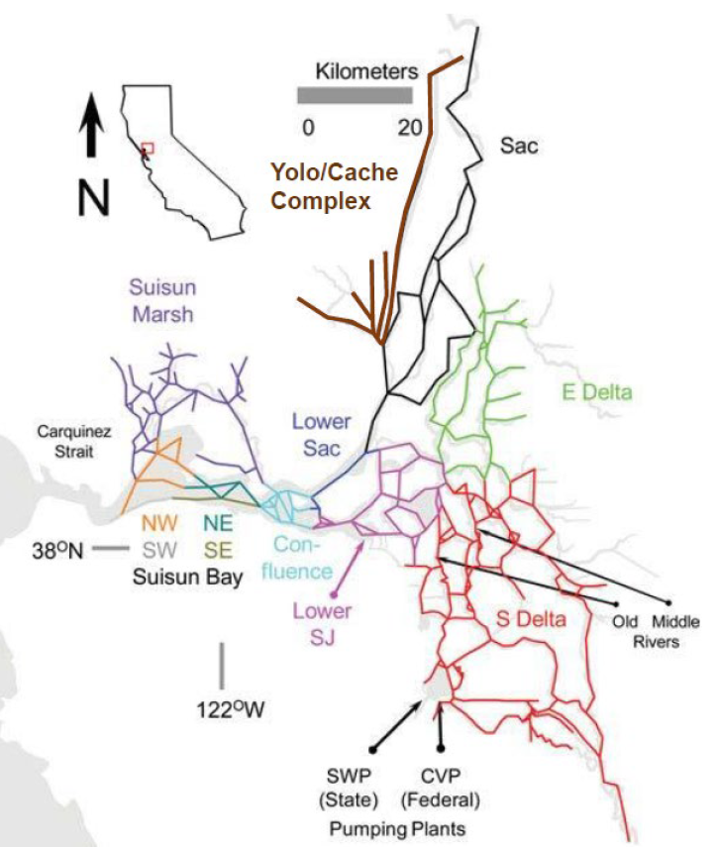
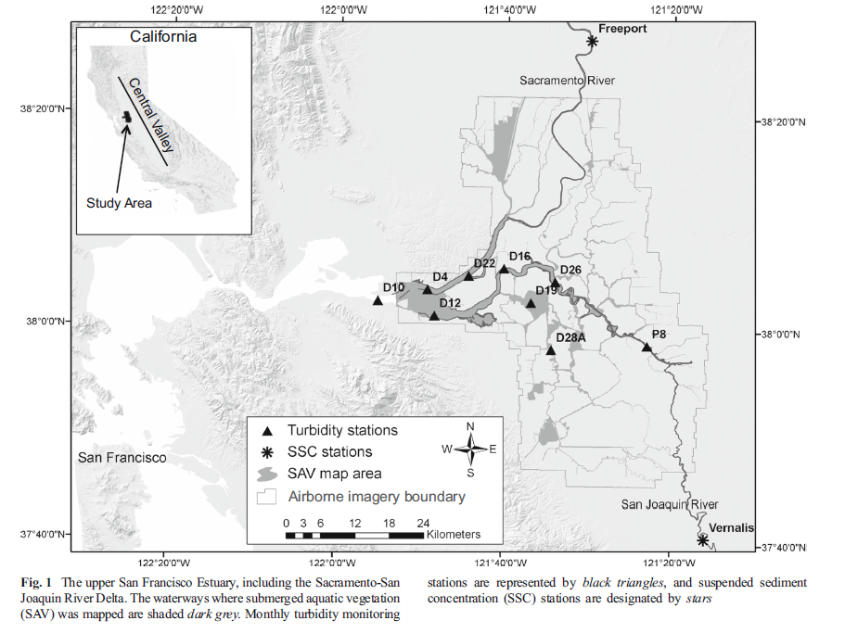
Effects of aquatic weed control on turbidity
Methods developed from the Delta Smelt SDM Demo Project to calculate the expected change in turbidity in a subregion, given aquatic weed control. Methods were based on estimates from Hestir et al. (2016), and step-by-step methods are included in the "Hestir et al. methods" sheet.
Table 1: Annual % change of turbidity (NTU) due to SAV removal
Water year type | Year | D10: Sacramento River/Suisun Bay | D4: Lower Sacramento River | D12: San Joaquin River/ Western Delta | D19: Frank's Tract/Lower San Joaquin | D16: Lower San Joaquin River | D22: Lower Sacramento
W | 1995 | 8% | 9% | 13% | 28% | 16% | 5%
W | 1996 | 9% | 10% | 14% | 30% | 16% | 5%
W | 1997 | 9% | 10% | 15% | 31% | 17% | 6%
W | 1998 | 10% | 11% | 15% | 33% | 18% | 6%
W | 1999 | 10% | 11% | 16% | 35% | 19% | 6%
AN | 2000 | 11% | 12% | 17% | 36% | 20% | 6%
D | 2001 | 11% | 12% | 17% | 38% | 21% | 7%
D | 2002 | 11% | 13% | 18% | 40% | 22% | 7%
AN | 2003 | 12% | 13% | 19% | 41% | 22% | 7%
BN | 2004 | 12% | 14% | 20% | 43% | 23% | 7%
AN | 2005 | 13% | 14% | 20% | 45% | 24% | 8%
W | 2006 | 13% | 15% | 21% | 47% | 25% | 8%
D | 2007 | 14% | 15% | 22% | 48% | 26% | 8%
C | 2008 | 14% | 16% | 23% | 50% | 27% | 8%

Table 2: Mean annual % change of turbidity (NTU) due to SAV removal, which will be used to modify IBMR inputs.
Rose model strata |  | Equivalent turbidity station | Mean % turbidity change due to SAV removal | Assuming 20% effectiveness (low bookend) | Mean % turbidity change due to SAV removal
Yolo/Cache |  | D4 & D22 | 10% |  | 2%
Upper Sacramento |  | D4 & D22 | 10% |  | 2%
Lower Sacramento |  | D4 & D22 | 10% |  | 2%
Lower San Joaquin (Franks Tract) |  | D19 & D16 | 30% |  | 6%
Confluence |  | D4 & D12 | 15% |  | 3%
 |  |  |  | 11%
 |  |  |  | 15%

Water Years
Water Years
Source: https://cdec.water.ca.gov/reportapp/javareports?name=WSIHIST

Official Year Classification based on May 1 Runoff Forecasts

 | Sacramento Valley Index |  | San Joaquin Valley Index
Water Year (Oct. 1 to Sept. 30) | Index | Year Type | Index | Year Type
1995 | 12.89 | W | 5.95 | W
Water Years (1995 to 2019)
1996 | 9.7 | W | 3.9 | W
1997 | 11.0 | W | 4.2 | W
1998 | 12.4 | W | 4.9 | W
1999 | 10.0 | W | 3.4 | AN | 1995 | 1996 | 1997 | 1998 | 1999 | 2000 | 2001 | 2002 | 2003 | 2004 | 2005 | 2006 | 2007 | 2008 | 2009 | 2010 | 2011 | 2012 | 2013 | 2014 | 2015
2000 | 9.2 | W | 3.3 | AN | W | W | W | W | AN | AN | D | D | BN | D | W | W | C | C | D | AN | W | D | C | C | C
2001 | 5.9 | D | 2.3 | D
2002 | 6.5 | D | 2.3 | D
2003 | 8.0 | AN | 2.7 | BN
2004 | 7.7 | BN | 2.2 | D
2005 | 7.4 | BN | 4.2 | W
2006 | 13.0 | W | 5.5 | W
2007 | 6.2 | D | 1.9 | C
2008 | 5.4 | C | 2.1 | C
2009 | 5.5 | D | 2.4 | D
2010 | 6.9 | BN | 3.5 | AN
2011 | 10.0 | W | 5.1 | W
2012 | 6.9 | BN | 2.2 | D
2013 | 5.8 | D | 1.6 | C
2014 | 4.0 | C | 1.1 | C
2015 | 4.0 | C | 0.7 | C
2016 | 7.1 | BN | 2.4 | D
2017 | 14.9 | W | 6.2 | W
2018 | 7.2 | BN | 3 | BN
2019 | 10.2 | W | 4.2 | W

Sacramento Valley Water Year Hydrologic Classification
Wet | =>9.2
Above Normal | >7.8 and <9.2
Below Normal | > 6.5 and =<7.8
Dry | >5.4 and =<6.5
Critical | =<5.4

San Joaquin Valley Water Year Hydrologic Classification
Wet | =>3.8
Above Normal | >3.1 and <3.8
Below Normal | >2.5 and =<3.1
Dry | > 2.1 and =< 2.5
Critical | =< 2.1

